DatedIf
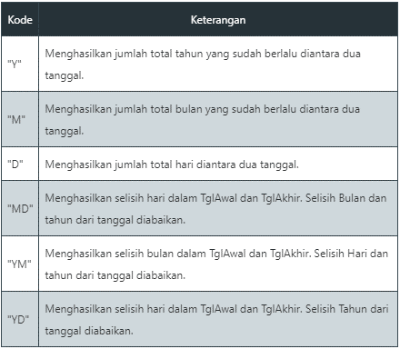
No | Kandidat | Tanggal Lahir |  | Tanggal Hari Ini: | 2022-06-14 | Umur Kandidat
1 | Budi | 1995-09-21 |  |  |  | 26
2 | Agus | 1983-03-15 |  |  |  | 39
3 | Dewi | 1996-05-01 |  |  |  | 26
4 | Susi | 1987-02-19 |  |  |  | 35
5 | Tono | 1990-11-04 |  |  |  | 31
6 | Romi | 1992-09-08 |  |  |  | 29
7 | Tomi | 1996-10-28 | << Menghitung umur sesuai tgl yg telah ditetapkan |  |  | 25
8 | Dewa | 1994-11-13 |  |  |  | 27
9 | Sinta | 1992-04-18 |  |  |  | 30
10 | Bagus | 1988-07-03 |  |  |  | 33
11 | Inna | 1991-12-27 |  |  |  | 30
12 | Sandy | 1992-06-05 |  |  |  | 30

